상품제안서
리본 극세사 쿠션담요 | 상품코드: S43447

 |  |  |  |  |  |  | 02-713-8555 | www.synergygift.co.kr
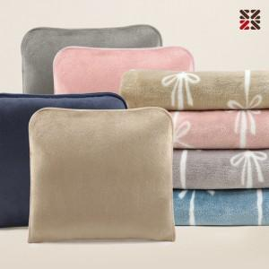

【상세/제작정보】 | <p><span style="font-size: 14pt;">※ 자수인쇄 디자인 난이도에 따라서 인쇄비 편차 발생 됩니다.</span></p><p><span style="font-size: 14pt;">&nbsp;</span><span style="font-size: 14pt;">※ 기본 커버 실크1도 인쇄</span></p>

【인쇄/포장옵션】 | 실크, 네임택실크1도 / OPP(비닐)

【공급단가】 | 수량 | 50~ | 100~ | 500~ | 1,000~ | 3,000~
*VAT별도 | 단가 | 8,200원 | 7,990원 | 7,490원 | 7,340원 | 7,240원

【상품 URL】 | https://www.synergygift.co.kr:443/src/goods_detail.php?gdno=43447

